hipergeometrica
En la ciudad de Chihuahua existen 12809 empresas de las cuales sólo 428 tienen un departamento de sistemas establecido. Si seleccionamos 62 empresas en la ciudad de Chihuahua de forma aleatoria. Determine:

1. La probabilidad de que en la muestra encuentre exactamente 4 empresas con departamenteo de sistemas
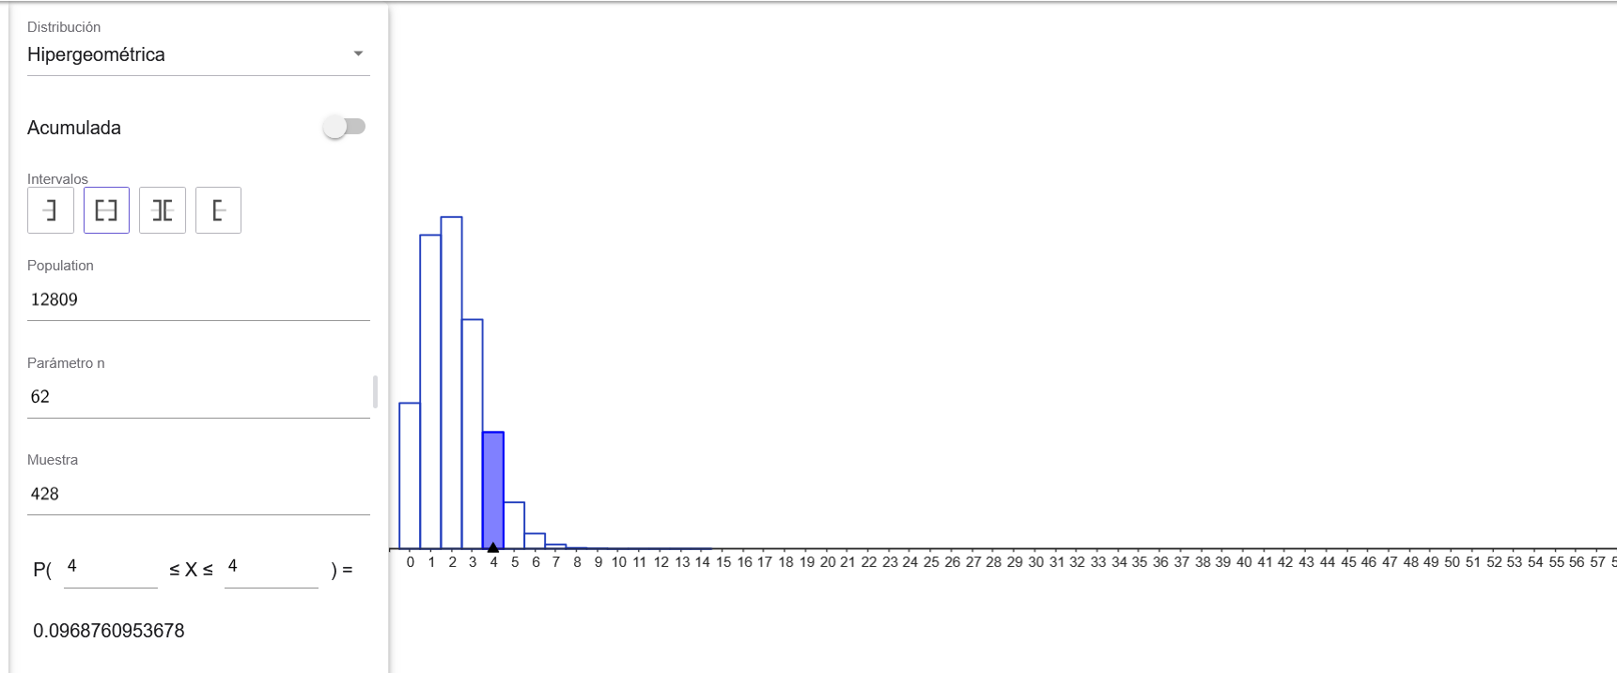
x | 4 | 0.096876095368 | 9.688%
n | 62
k | 428
N | 12809

2. La probabilidad de que en la muestra encuentre 4 o menos empresas con departamenteo de sistemas
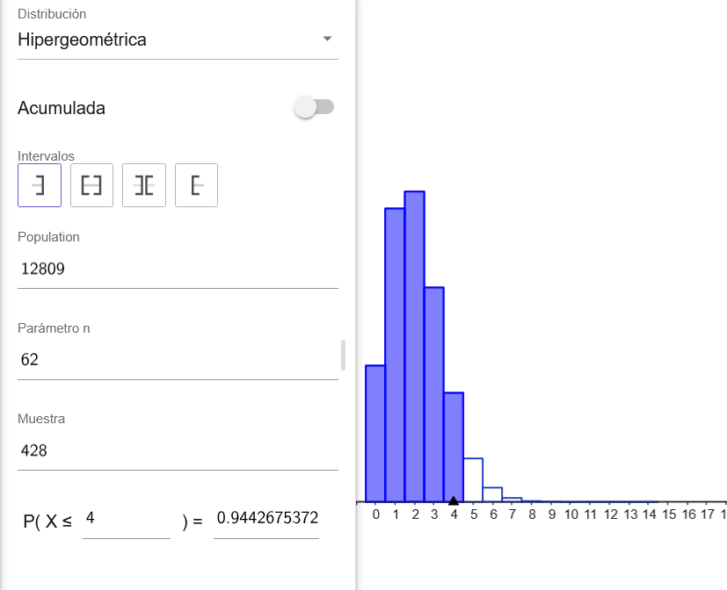
x | 4 | 0.94426753721 | 94.43%
n | 62
k | 428
N | 12809

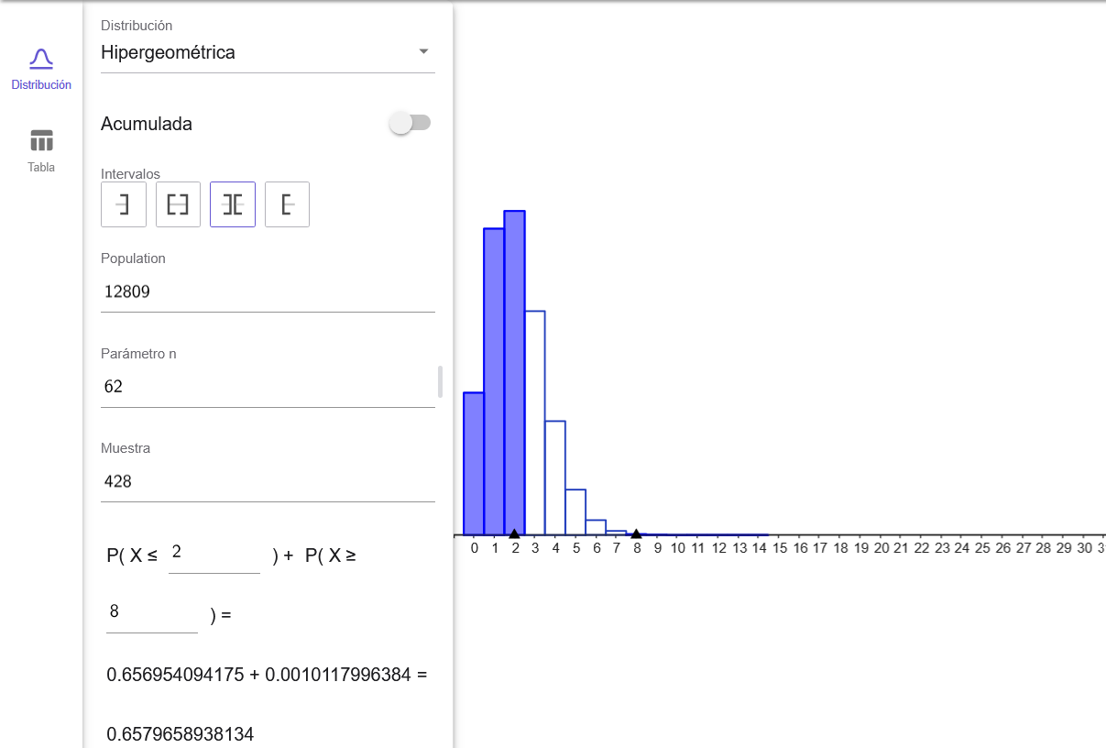
3. La probabilidad de que en la muestra encuentre menos de 3 pero más de 7 empresas con departamenteo de sistemas

x | 4 | menos de 3 |  |  | mas de 7
n | 62
k | 428 | 0.65695409417 |  |  | 0.99898820036 | -> | 0.0010117996384
N | 12809

 |  | Suma total

 |  | 0.65796589381 | 65.80%

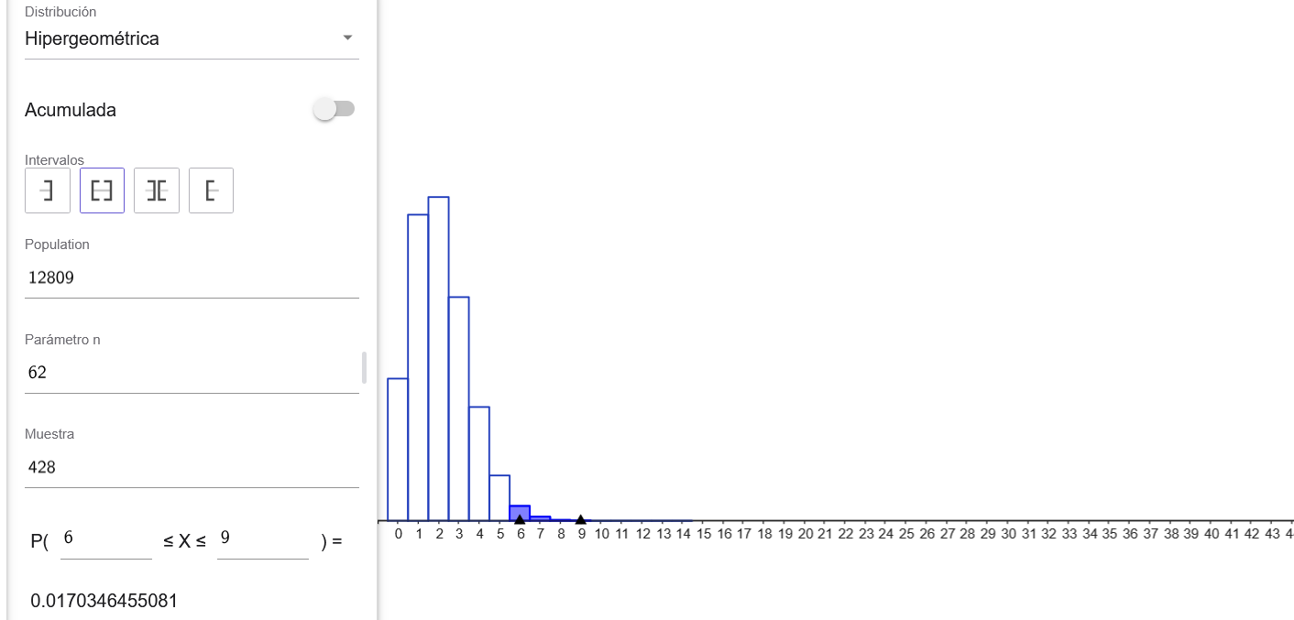
4. La probabilidad de que en la muestra encuentre entre 6 y 9 empresas con departamenteo de sistemas

x | 4 | 0.99996458028
n | 62 |  |  | 0.017034645508 | 1.70%
k | 428 | 0.98292993477
N | 12809

poisson
Un departamento de sistemas tiene una tasa de fallas promedio en laptops de 4 por semana. Para la siguiente semana determine:
1. La probabilidad de que fallen exactamente 6 equipos
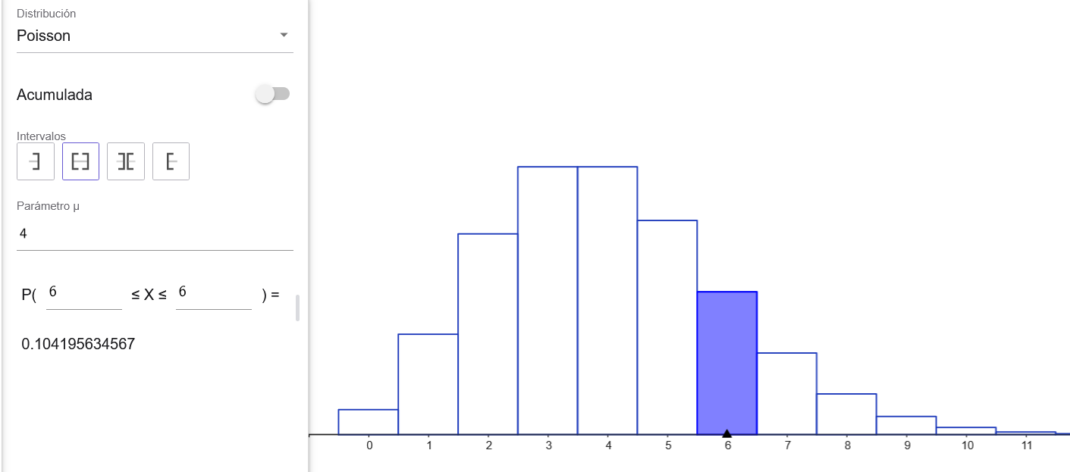
x | 6 |  | 0.10419563457 | 10.420%
lambda | 4

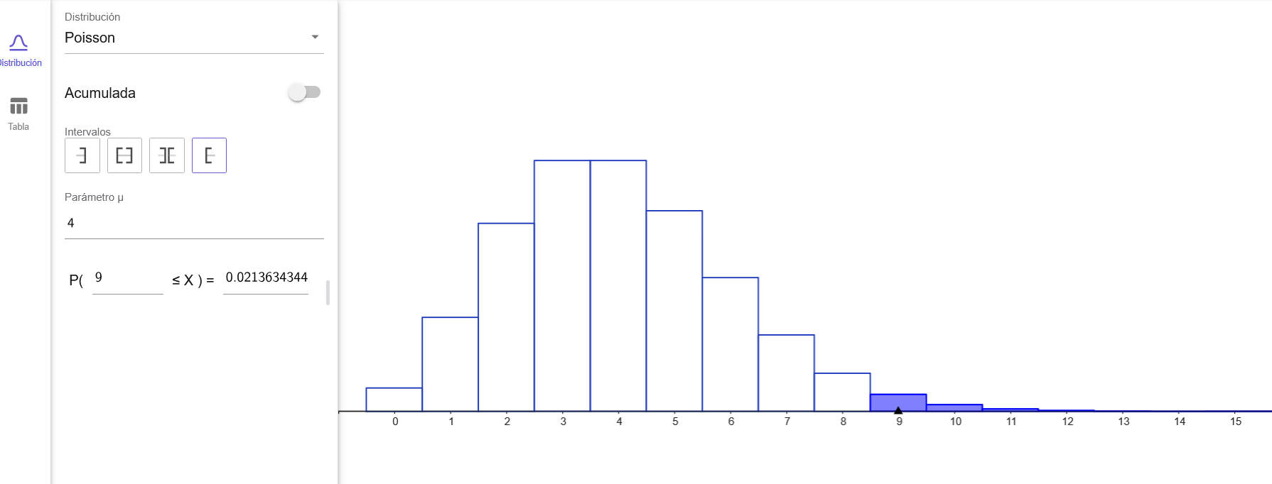
2. La probabilidad de que fallen mas de 8 equipos

 | 0.97863656551 | 0.021363434488 | 2.136%

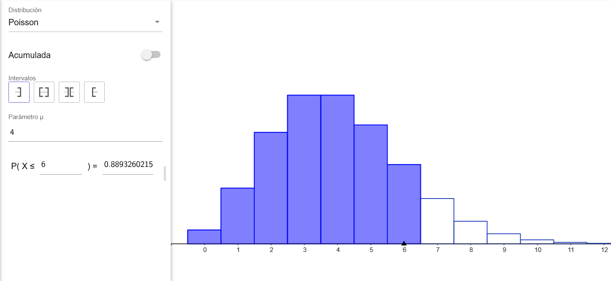
3. La probabilidad de que fallen 6 o menos equipos

 | 0.8893260216 | 88.933%

4. La probabilidad de que fallen entre 2 y 5 equipos
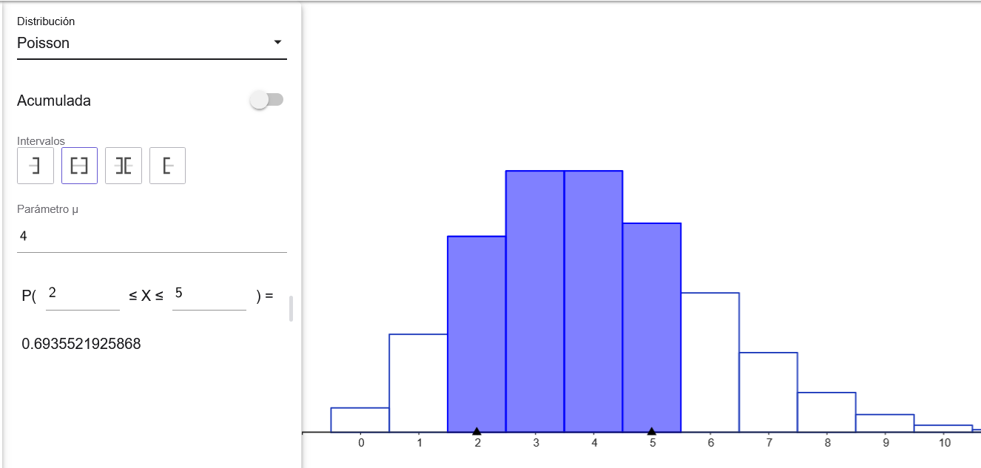
 | 0.78513038703
 |  |  | 0.69355219259 | 69.355%
 | 0.091578194444

exponencial
Volviendo al problema de 4 fallos a la semana en el departamento de sistemas.
Convierta la tasa de fallos a la semana a promedio de días entre fallas (μ), si la semana laboral se compone de 5 días. Posteriormente determine:

1. La probabilidad de que una falla se presente en dos dias o menos

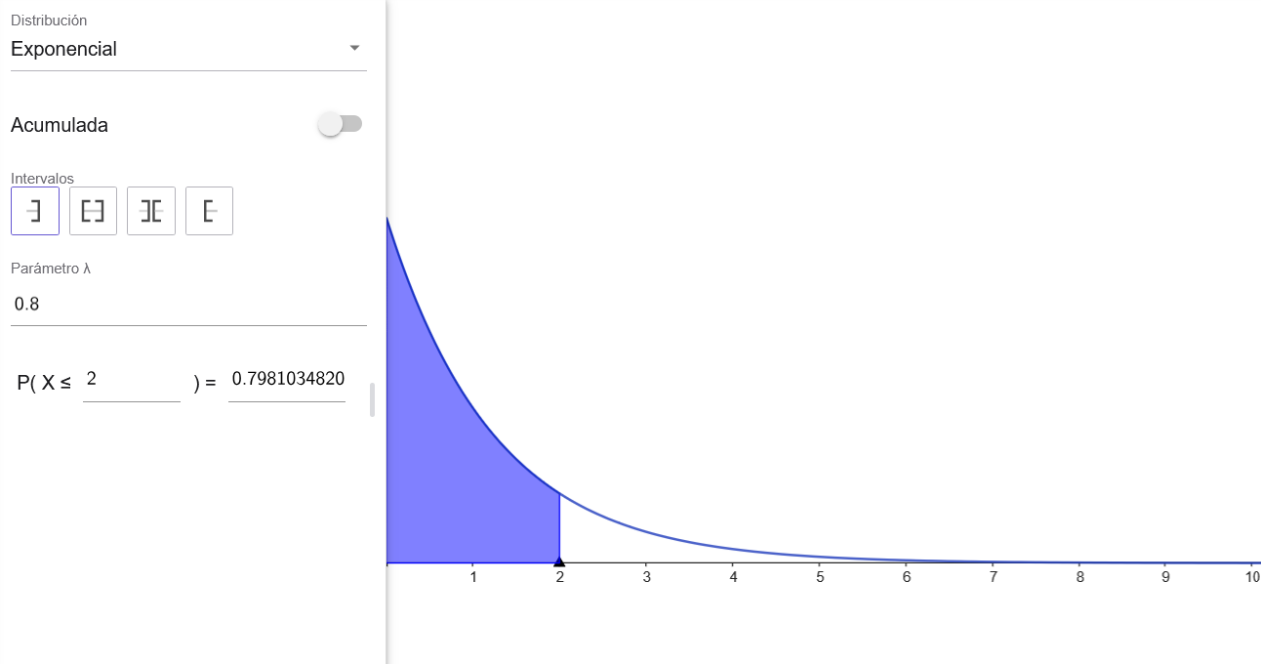
4 fallos por semana como PROMEDIO por semana (5 dias) |  |  |  | i | x | %
 |  |  |  | 0 | 0.800000 | 80.000%
fallo promedio en una semana laboral de 1.25 |  |  |  | 1 | 0.359463 | 35.946%
 |  |  |  | 2 | 0.161517 | 16.152%
falla estimada por dia |  | 0.8 |  | 3 | 0.072574 | 7.257%
 |  |  |  | 4 | 0.032610 | 3.261%
Usando formula seria lo mismo = 1/1.25 |  |  | 0.8 | 5 | 0.014653 | 1.465%
 |  |  |  | 6 | 0.006584 | 0.658%
 |  |  |  | 7 | 0.002958 | 0.296%
0.79810348201 | 79.810% |  |  | 8 | 0.001329 | 0.133%
 |  |  |  | 9 | 0.000597 | 0.060%
 |  |  |  | 10 | 0.000268 | 0.027%
 |  |  |  | 11 | 0.000121 | 0.012%
 |  |  |  | 12 | 0.000054 | 0.005%

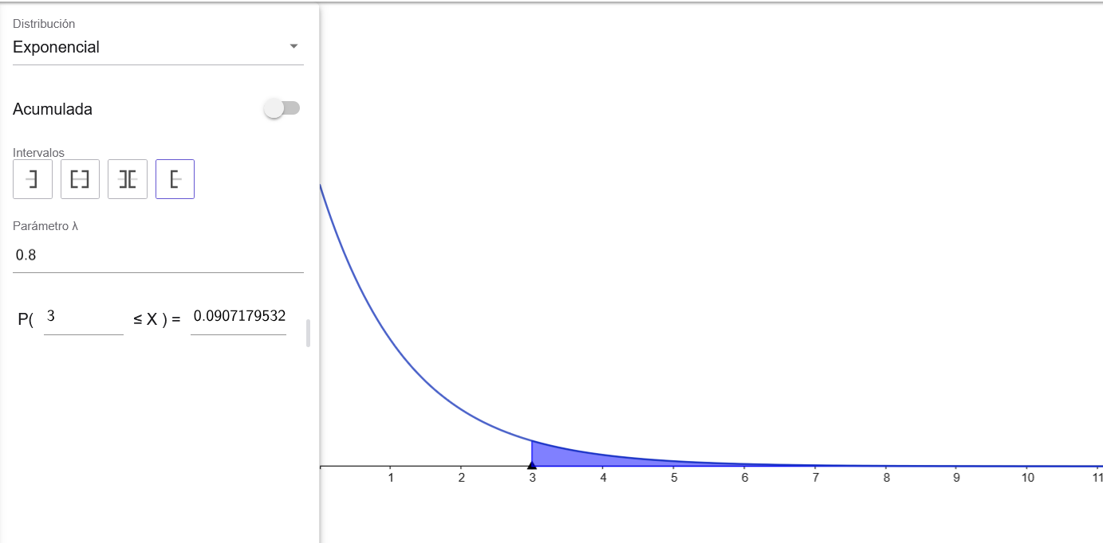
2. La probabilidad de que una falla se presente en más de 3 días

0.90928204671 | 0.090717953289 | 9.072%

formulario
La M se sustituye por "Normal"

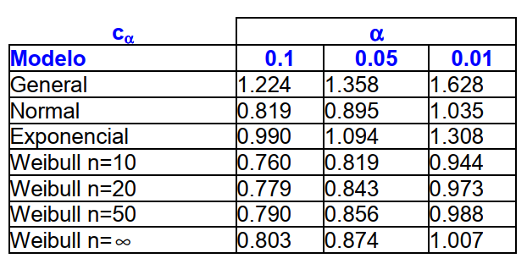

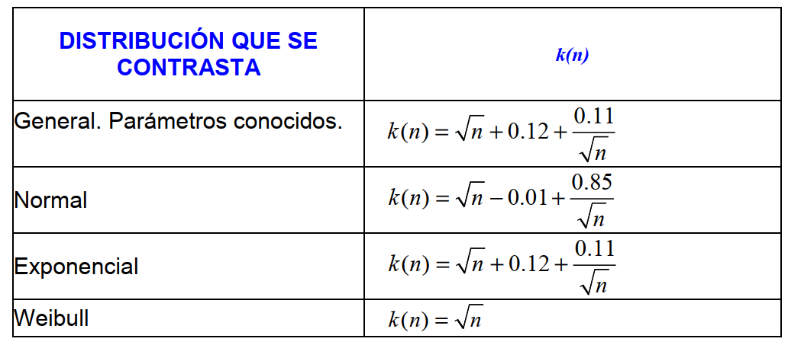

$$z=\frac{x−\overline{x}}{s}$$
N.C.=1-α

$$H_{0};Los datos pertenecen a una distribución normal$$

$$H_{1};Los datos NO pertenecen a una distribución normal$$

$$Wc=\frac{b^{2}}{{Sh}^{2}}$$
$$Wt_{α}=Valor de contraste (n,α)$$

$$α=Nivel de Significancia$$

$$Sh^{2}=\sum{x_{i}^{2}}−n{\overline{x}}^{2}$$
$$N.C.=Nivel de Confianza=1−α$$

$$Si Wc≥Wt_{α} ;Se acepta H_{0}$$

$$Si Wc<Wt_{α} ;No se acepta H_{0}$$

